상품제안서
알리오 메탈베이직 스윙 C타입 OTG USB 메모리 32G | 상품코드: F30367

 |  |  |  |  |  |  | 02-412-0044 | www.easy1.co.kr
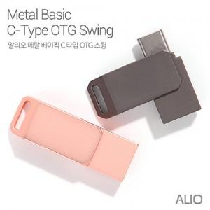

【상세/제작정보】

【인쇄/포장옵션】 | 레이저, 풀칼라, 기타 / 포장지포장

【공급단가】 | 수량 | 100~ | 300~ | 500~ | 1,000~ | 3,000~
*VAT별도 | 단가 | 6,700원 | 6,590원 | 6,430원 | 6,270원 | 6,160원

【상품 URL】 | https://dev.easy1.co.kr:443/src/goods_detail.php?gdno=30367

